상품제안서
[제로마크] 메탈스포츠물병 500ml | 상품코드: F14506

 |  |  |  |  |  |  | 02-412-0044 | www.easy1.co.kr
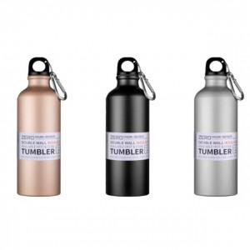

【상세/제작정보】 | 등산 캠핑을 비롯한 아웃도어 전용 보틀

【인쇄/포장옵션】 | 실크, 레이저 / 포장지포장

【공급단가】 | 수량 | 100~ | 300~ | 500~ | 1,000~ | 2,000~
*VAT별도 | 단가 | 3,510원 | 3,450원 | 3,370원 | 3,240원 | 3,100원

【상품 URL】 | http://www.easy1.co.kr/src/goods_detail.php?gdno=14506

